F1
Figur 1. Museer som fått enkäten, tillfrågats att besvara den samt besvarat enkäten 2022, antal.
Figure 1. Museums included in the circular, surveyed and responding museums 2022, number.
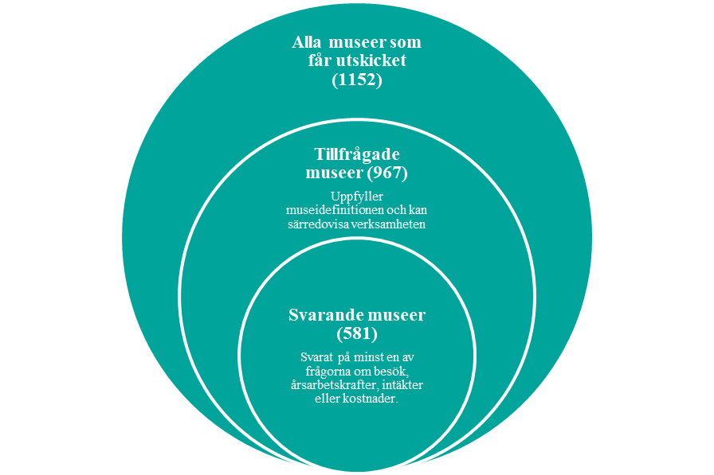
Tillbaka till innehållsförteckning

F3
Figur 3. Antal besök per museikategori 2003–2022, antal.
Figur 3. Visits by museum category 2003–2022, number.
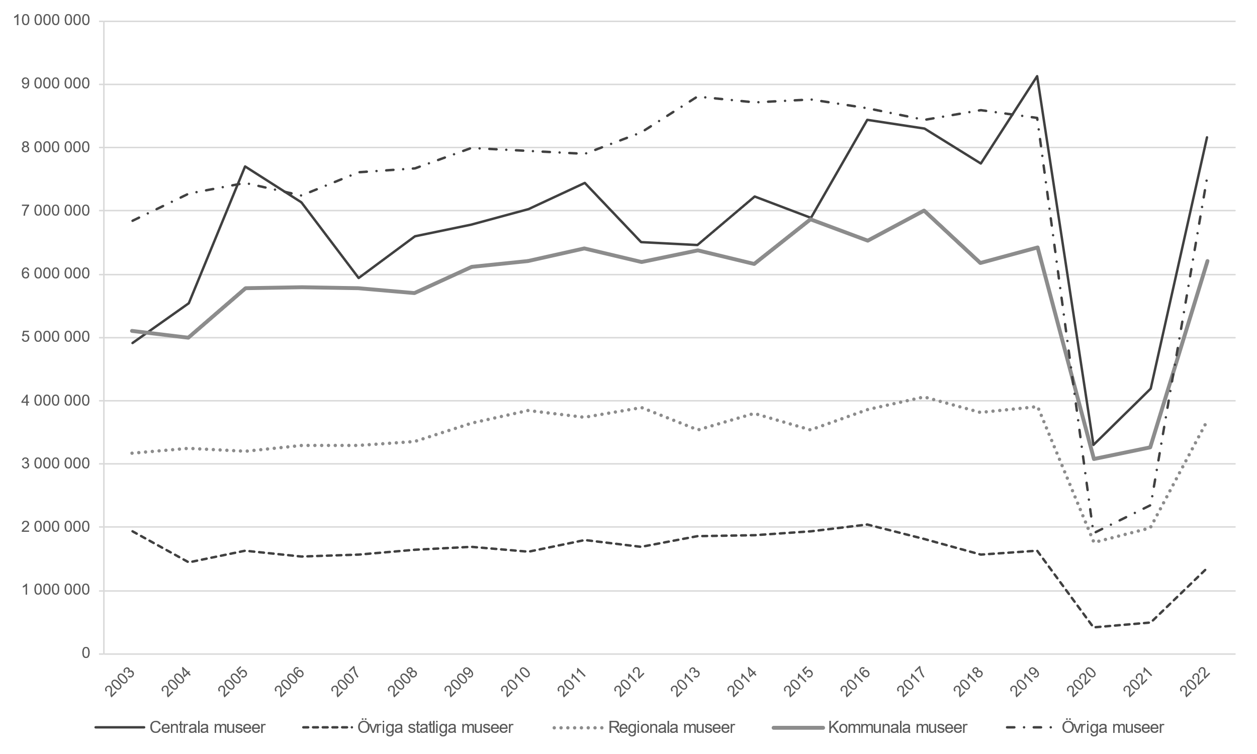 Figur 3. Visits by museum category 2003–2022, number.
Museikategorierna övriga museer som omfattas av museilagen och andra museer har slagits ihop och redovisas tillsammans med den tidigare kategorin övriga museer.
Bortfallskompletterade värden 2003–2019 samt 2022. År 2020–2021 enbart observerade värden.
Se tabell 18 i Excel-bilaga för underlag till figuren.
Tillbaka till innehållsförteckning

F4
Figur 4. Totala intäkter och kostnader per museikategori 2003–2022, miljoner kronor.
Figure 4. Total revenues and costs by museum category 2003–2022, SEK millions.
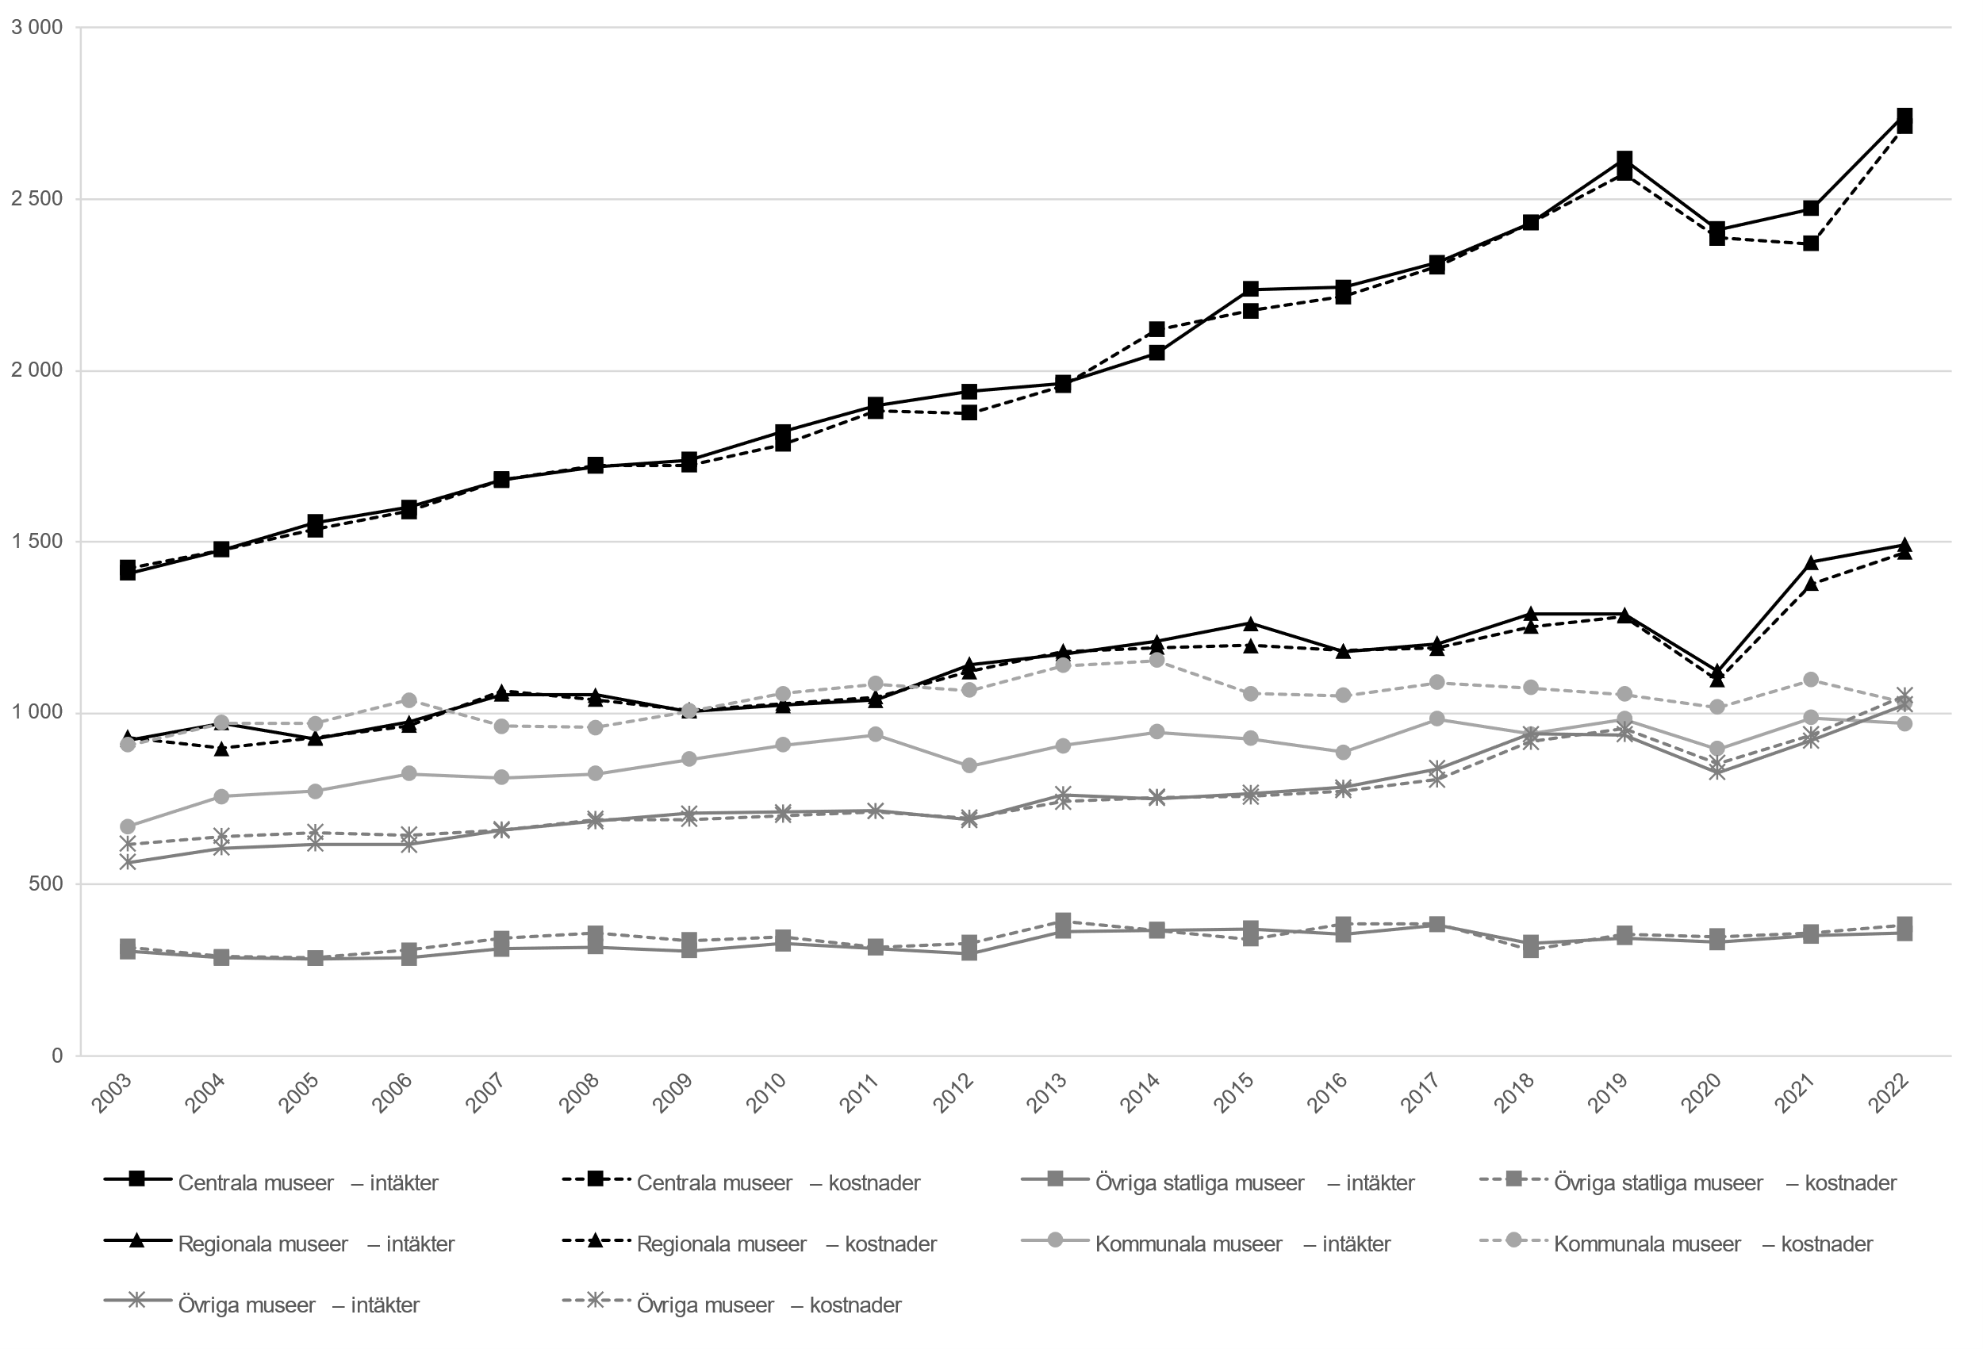
Museikategorierna övriga museer som omfattas av museilagen och andra museer har slagits ihop och redovisas tillsammans med den tidigare kategorin Övriga museer.
Bortfallskompletterade värden.
Se tabell 19-20 i Excel-bilaga för underlag till figuren.
Tillbaka till innehållsförteckning

F5
Figur 5. Intäkter från offentliga bidrag eller anslag per museikategori 2022, procent av totala intäkter.
Figure 5. Revenues from public grants by museum category 2022, percent of total revenues.
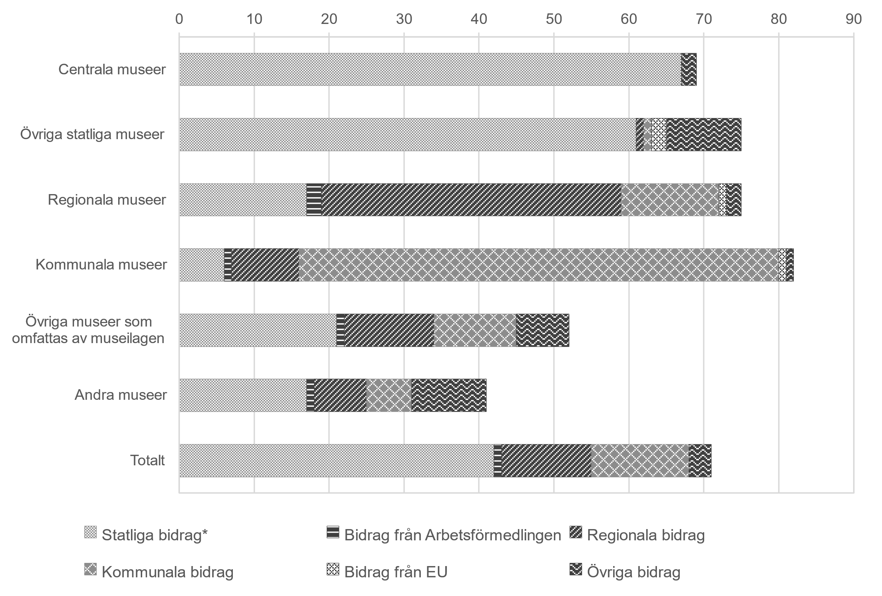
Se tabell 22 för underlag till figuren.
Tillbaka till innehållsförteckning

F6
Figur 6. Övriga intäkter från andra källor per museikategori 2022, procent av totala intäkter
Figure 6. Other revenues from other sources by museum category 2022, percent of total revenue
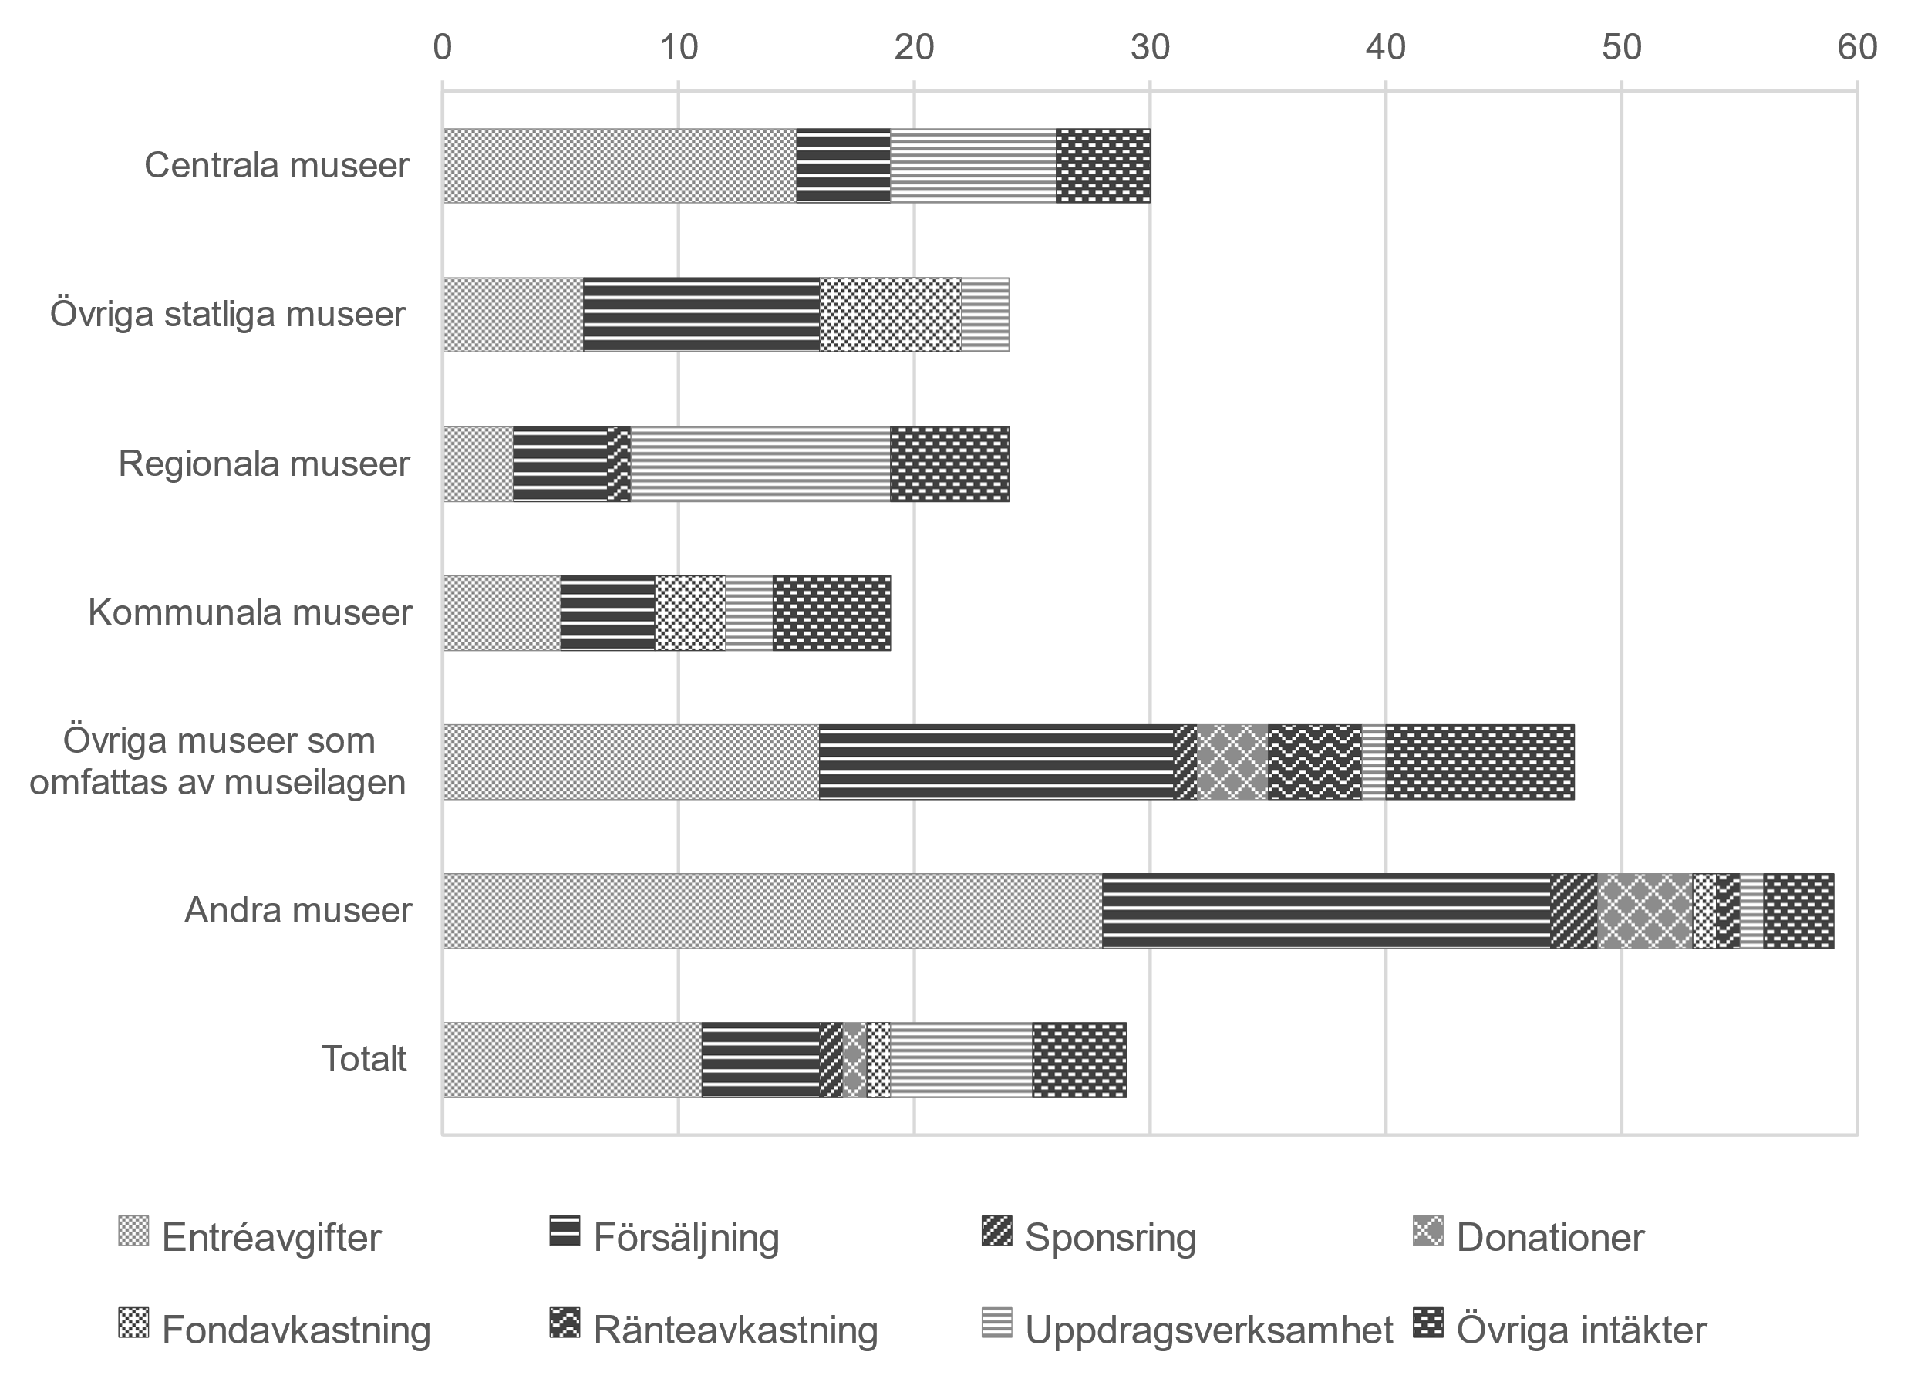
Se tabell 23 för underlag till figuren.
Tillbaka till innehållsförteckning

F7
Figur 7. Kostnader per kostnadsslag och museikategori 2022, procent av totala kostnader.
Figure 7. Costs by type of costs and museum category 2022, percent of total costs.
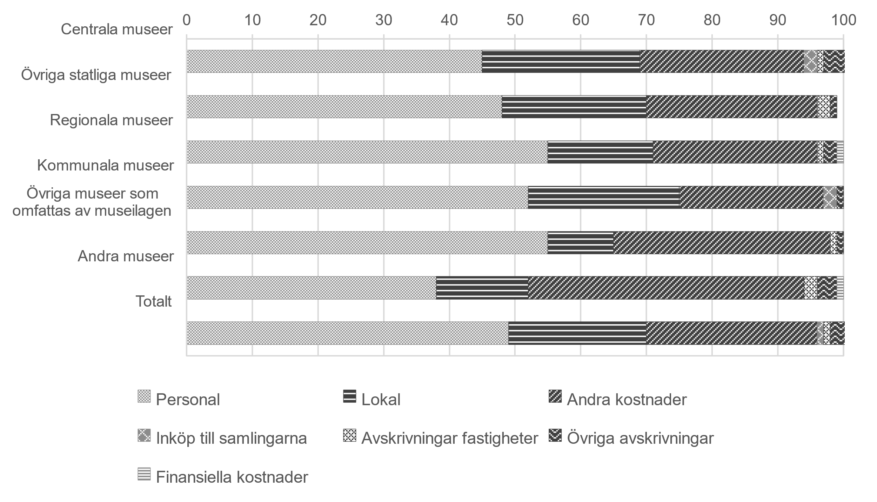
Se tabell 24 för underlag till figuren.
Tillbaka till innehållsförteckning

F8
Figur 8. Avlönade årsarbetskrafter per museikategori 2003–2022, antal.
Figure 8. Paid full-time equivalents by museum category 2003–2022, number.
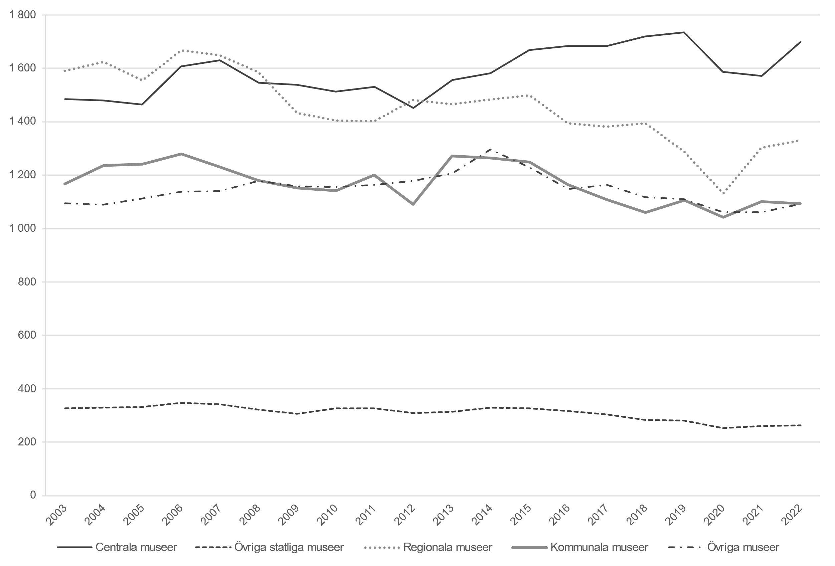
Museikategorierna övriga museer som omfattas av museilagen och andra museer har slagits ihop och redovisas tillsammans med den tidigare kategorin övriga museer.
Bortfallskompletterade värden.
Se tabell 21 i Excel-bilaga för underlag till figuren.
Tillbaka till innehållsförteckning

